Estadísticas
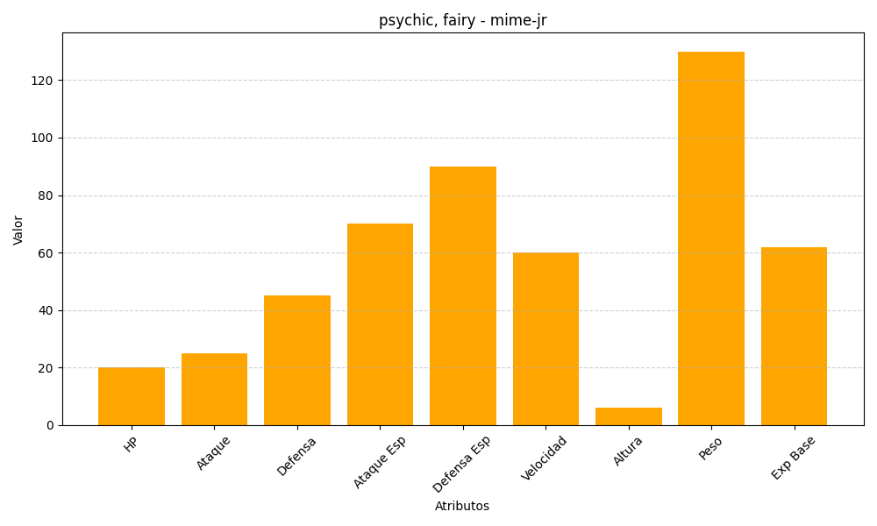
ID | Nombre | Tipo | HP | Ataque | Defensa | Ataque Especial | Defensa Especial | Velocidad | Altura | Peso | Experiencia Base
439 | mime-jr | psychic, fairy | 20 | 25 | 45 | 70 | 90 | 60 | 6 | 130 | 62

